상품제안서
슈퍼 특대형 타포린 컬러 가방 (70*50*30) | 상품코드: F28147

 |  |  |  |  |  |  | 02-412-0044 | www.easy1.co.kr
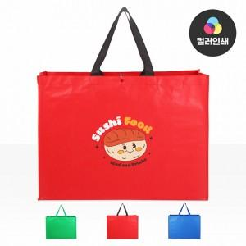

【상세/제작정보】 | <p><span style="font-size: 12pt;"><b>* 배송비- 한박스 50개 / 7000원별도</b></span></p>

【인쇄/포장옵션】 | 컬러인쇄 / 포장불가능

【공급단가】 | 수량 | 100~ | 300~ | 500~ | 1,000~ | 3,000~
*VAT별도 | 단가 | 4,200원 | 4,130원 | 4,020원 | 3,950원 | 3,850원

【상품 URL】 | http://www.easy1.co.kr/src/goods_detail.php?gdno=28147

